商品信息
COCO Living Space｜牙膏架壁挂洗面奶置物架免打孔壁挂
来源：COCO_Living_Space_Shopee全量审计_持续更新.xlsx｜工作表：高销量商品｜Excel第10行｜商品ID：21052358389

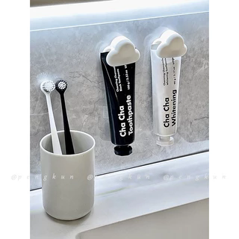
字段 | 内容 | 商品主图
序号 | 53
商品主图 | 见右侧嵌入主图
商品ID | 21052358389
商品中文名称 | 牙膏架壁挂洗面奶置物架免打孔壁挂
商品标题 | Toothpaste dispenser/squeezer, bathroom wall-mounted storage clip, no-drill wall-mounted facial cleanser pusher clip
Shopee链接 | https://shopee.com.my/Toothpaste-dispenser-squeezer-bathroom-wall-mounted-storage-clip-no-drill-wall-mounted-facial-cleanser-pusher-clip-i.115498741.21052358389
近月销量显示 | 9 Sold/Month
近月销量下限 | 9
列表价格显示 | RM3.19
列表最低价(MYR) | 3.19
列表评分 | 4.9
累计总销量显示 | 8k+ Sold
累计总销量下限 | 8,000
是否精确 | FALSE
详情价格显示 | RM3.19
详情价(MYR) | 3.19
详情评分 | 4.9
评论覆盖 | partial
好评主题 | 可见评论主要认可夹力较强、硬塑料材质、外观小巧、安装和使用简单，包装与跨境配送速度也获得肯定。
差评/风险主题 | 粗管口可能需要折叠管尾才夹得住；胶贴进水后可能脱落；另有买家认为价格偏高。1条评论内容明显是菜谱，与商品无关，属于评价噪声。
图片来源URL | https://down-my.img.susercontent.com/file/sg-11134201-22100-yhpeehom1biv88@resize_w320_nl.webp
1688链接 | https://detail.1688.com/offer/1062638923215.html?share_token=W30t7kC5lqXVBaGgOikFE5ROJ1DQCN76QZ9s0+XbG4muJZfxzWl9Dg%3D%3D&__share_id=dd3c5318-e655-48cc-8240-c99219eb53dc&rpg-cnt=share.offerDetail&offerId=1062638923215&__zhi_token=w30sWEL96oiab&spm=a262eq.8992535%2F20260802.5103953.0&forcePC=1785665911484
颜色/规格 | 白/蓝
长宽高 | 5cm/3.5cm/2.5cm
重量(g) | 10
单个成本 | 3.30
单个运费 | 1.80
国内段总价 | 5.10
国际头程 | 0.46
总成本估算 | 7.52
利润估算 | -2.25
预计毛利率估算 | -42.67%
3个成本
3个运费
国内段总价2
国际头程2
总成本估算2
利润估算2
预计毛利率估算2
5个成本
5个运费
国内段总价3
国际头程3
总成本估算3
利润估算3
预计毛利率估算3
8个成本
8个运费
国内段总价4
国际头程4
总成本估算4
利润估算4
预计毛利率估算4

